设计正文
1.功能简述

 | 1.1 系统定位

 |  | 设置系统用于用户DIY偏好性配置。
 |  | 包含一些不常用的模块，整合在设置界面。

 | 1.2 功能入口

 |  | 设置系统：主界面左上角扩展功能按钮点开后的第1个功能按钮。 |  |  |  | 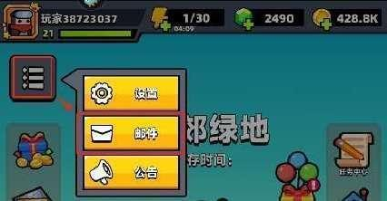

 |  | 设置系统的功能id为3101，
 |  | tag_func表中标记了该功能 所属页签、位置类型、排序、名称、图标。
 |  | 该界面内【分享有礼】存在红点时，或版本更新新增设置项时，
 |  | 对应按钮存在红点、设置按钮存在红点、主界面辅助按钮存在红点。

2.界面逻辑

 | Setting表包含各个设置项的默认值，各个设置项需要前端实现相应逻辑，并由后端保存。 |  |  |  |  | 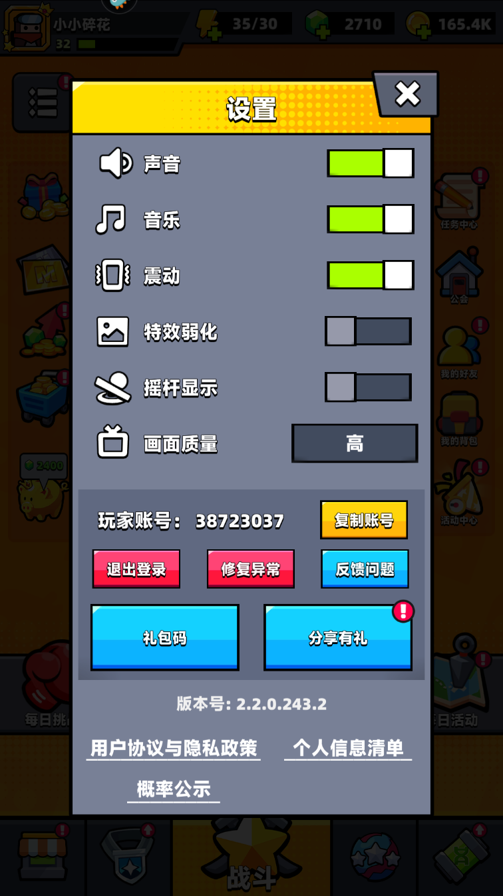 | 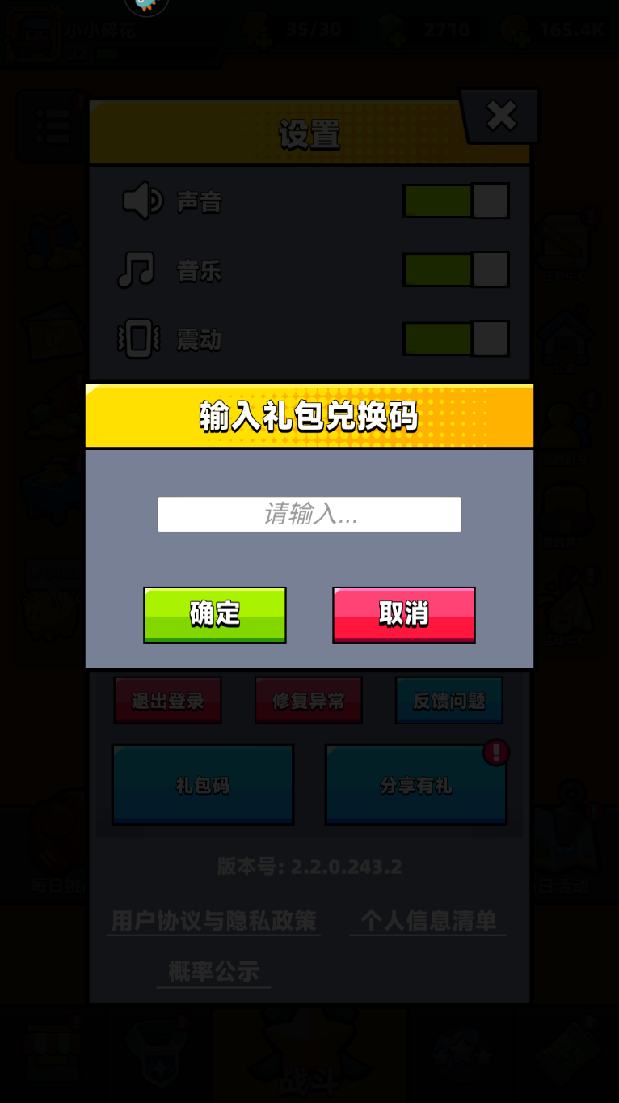 | 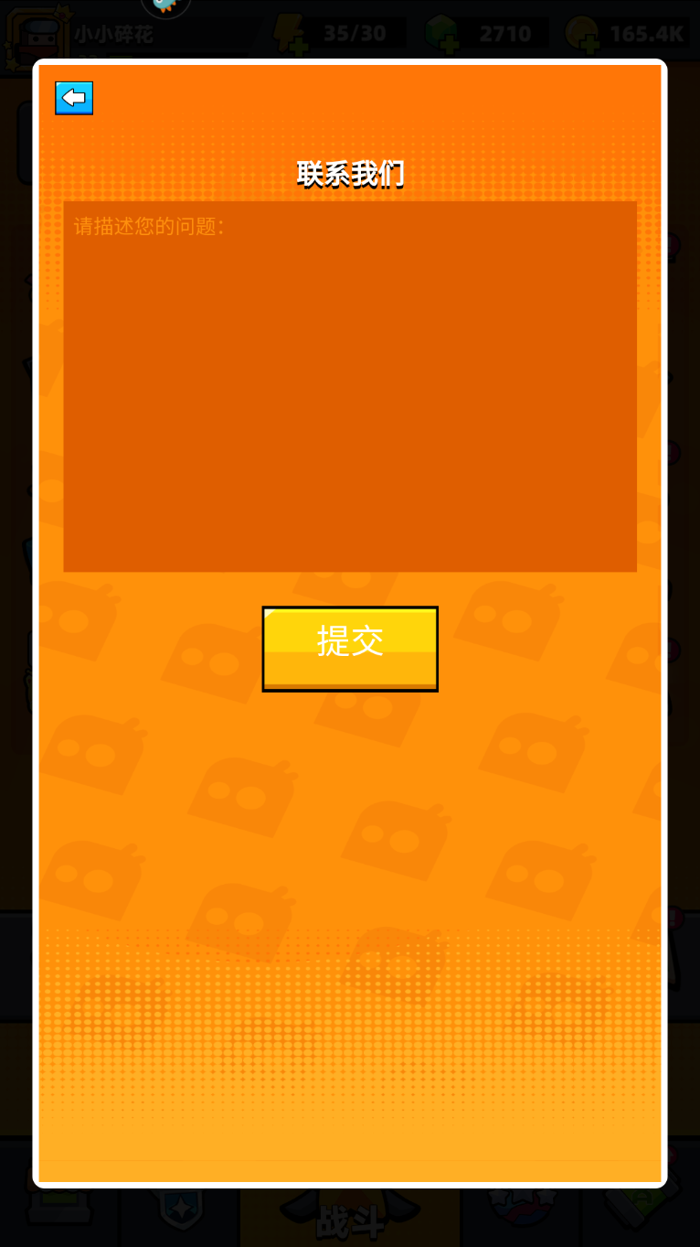
 | 1 | 声音(音效) | 控制除各界面音乐以外的所有音效的声音大小。
 | 2 | 音乐 | 控制各界面背景音乐的声音大小。
 | 3 | 震动 | 控制战斗内玩家受击后是否震动。
 | 4 | 特效弱化 | 控制战斗内是否开启特效弱化。
 | 5 | 摇杆显示 | 控制战斗内是否显示虚拟摇杆。
 | 6 | 画面质量(帧率) | 控制游戏最大帧率。
 | 7 | 语言 | 控制游戏内所使用的多语言 setting_language表
 | 顶部所需要的功能：
 | 1 | 分享 | 具体见【分享】策划案。
 | 底部所需要的功能
 | 1 | 退出登录 | 退出当前帐号，切换至登录界面。
 | 2 | 修复异常 |  | (未来开发)
 | 4 | 反馈问题 | 弹出反馈界面，包含返回按钮，输入框，提交按钮。提交后反馈到GM后台作文本记录。
 | 5 | 礼包码 | 弹出礼包码输入界面。
 | 6 | 版本号 | 显示当前客户端版本号。
 | 7 | 用户协议与隐私政策 |  | (未来开发)
 | 8 | 个人信息清单 |  | (未来开发)
 | 9 | 概率公示 |  | (未来开发)

 |  | 声音 = setting_1_name
 |  | 音乐 = setting_2_name |  |  |  | 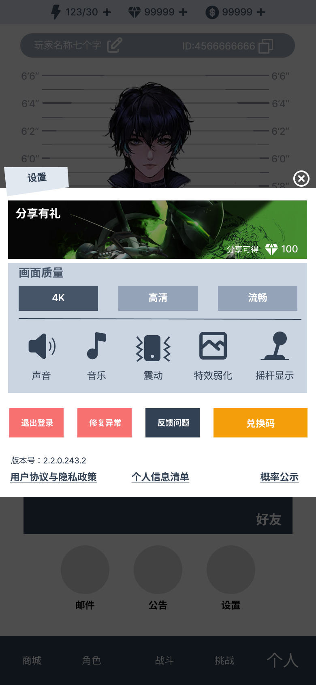
 |  | 震动 = setting_3_name
 |  | 特效弱化 = setting_4_name
 |  | 摇杆显示 = setting_5_name
 |  | 画面质量 = setting_6_name |  |  | 高清 = setting_6_1_name
 |  | 语言 = setting_7_name |  |  | 普通 = setting_6_2_name
 |  |  |  |  | 流畅 = setting_6_3_name
 |  | 分享有礼 = setting_share_title
 |  | 分享可得 = setting_share_no_text
 |  | 分享奖励已领取 = setting_share_yes_text

 |  | 退出登录 = setting_quit_name
 |  | 修复异常 = setting_fix_name

 |  | 反馈问题 = setting_feedback_name
 |  | 联系我们 = setting_feedback_title
 |  | 请描述您的问题 = setting_feedback_text
 |  | 提交 = common_state_submit

 |  | 礼包码 = setting_giftid_name
 |  | 请输入礼包码 = setting_giftid_text
 |  | 兑换 = common_state_exchange
 |  | 兑换成功 = test_exchange_success
 |  | 兑换失败 = test_exchange_fail

 |  | 版本号 = setting_version_name
 |  | 用户协议与隐私正常 = setting_privacy_name
 |  | 个人信息清单 = setting_info_name
 |  | 概率公示 = setting_probability_name

